List1
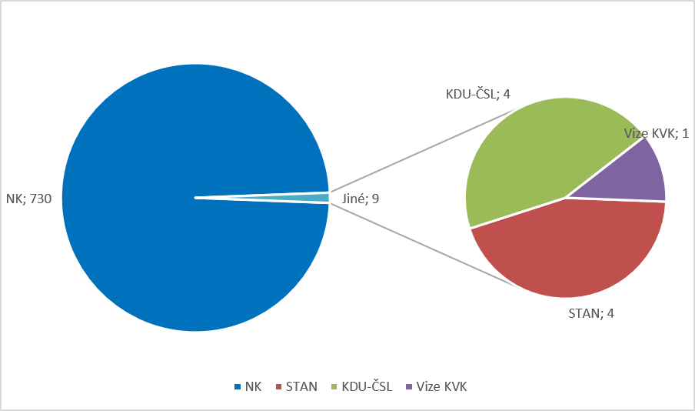
Graf 9 Kandidáti a získané mandáty podle strany, která kandidáty navrhla v nových volbách
ve volebním období 2022–2026

Kandidáti podle strany, která je navrhla v nových volbách
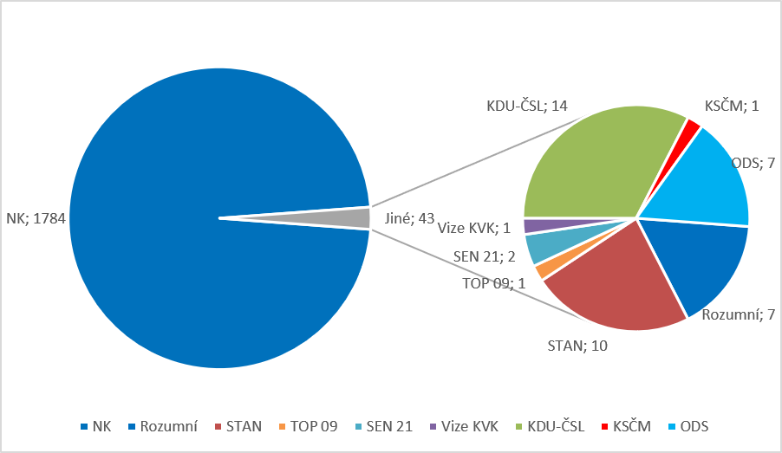

Získané mandáty podle strany, která kandidáty navrhla v nových volbách

